Disclaimer


Disclaimer
Das Tool zur Unterstützung der Waffen-Kontrolle ist derzeit noch ein privates Projekt.
Das Tool soll dazu dienen die Waffenkontrolle schneller und sicherer zu machen.
Allerdings erhebt das Tool nicht den Anspruch zu 100 Prozent richtig, oder vollständig zu sein, auch wenn wir in einem Team gemeinsam daran arbeiten.
Im Zweifelsfall ist immer das Sporthandbuch ausschlaggebend

Wenn Fehler oder Falschaussagen in dem Tool auffallen schickt mir bitte eine Mail an: marten@bds-lv2.de

Jagdgewehr
 | Maximal-Maße Jagdgewehr

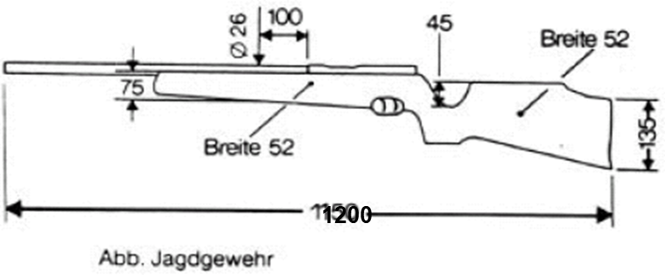

L 2.02.3 | Disziplin „Jagdgewehr“ (JG)
 | - Kennziffer 3103 und 3104

 | Zugelassen sind serienmäßig vom Hersteller angebotene Einzellader und Repetierge- wehre handelsüblicher Bauart.
Bei 3103 Kaliber: |  | alle Zentralfeuerpatronen ab Kaliber 5,2 mm / .204 bis
 |  | einschließlich Kaliber 6,4 mm / .243
Bei 3104 Kaliber: |  | alle Zentralfeuerpatronen ab Kaliber 6,5 mm / .257 bis
 |  | einschließlich Kaliber 9,3 mm / .366 Waffengewicht:
Waffengewicht: Abzugswiderstand: beliebig |  | höchstens 5000 Gramm einschließlich Optik
Abzugswiderstand: |  | beliebig
Sicherung: |  | Ein Sicherungssystem muss vorhanden sein.
Visierung: |  | Zielfernrohre mit höchstens 12-facher Vergrößerung. Weitergehende Vergrößerungen müssen gesperrt sein.
 |  | Das Zielfernrohr muss mittig über dem Lauf liegen, eine seitliche Auslagerung ist nicht erlaubt.
Schaft: |  | Abmessungen: Maximalmaße - siehe obige Zeichnung
 |  | Skelettierte Schäfte, Schub- oder Klappschäfte sowie Schäfte mit freistehenden Pistolengriffen, die nicht im Hinterschaft zur Griffverbesserung integriert sind, sind nicht erlaubt.
Gewehrriemen: |  | Die Verwendung eines Gewehrriemens ist nicht erlaubt.
Scheibe: |  | BDS-100m-Scheibe
Anschlag: |  | stehend angestrichen

